2065년까지 예상 GDP
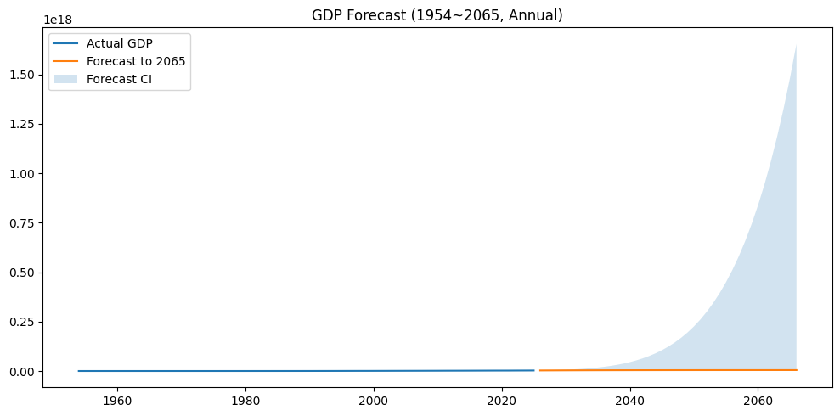
date | 추정 gdp(원) | 추정 gdp(1,000원) | 추정 gdp(10,000원) | 추정 gdp(100,000원)
1953 | 47740000000 | 47740000 | 4774000 | 477400
1954 | 66380000000 | 66380000 | 6638000 | 663800
1955 | 1.14E+11 | 114000000 | 11400000 | 1140000
1956 | 1.52E+11 | 152000000 | 15200000 | 1520000
1957 | 1.99E+11 | 199000000 | 19900000 | 1990000
1958 | 2.08E+11 | 208000000 | 20800000 | 2080000
1959 | 2.22E+11 | 222000000 | 22200000 | 2220000
1960 | 2.51E+11 | 251000000 | 25100000 | 2510000
1961 | 3.03E+11 | 303000000 | 30300000 | 3030000
1962 | 3.68E+11 | 368000000 | 36800000 | 3680000
1963 | 5.21E+11 | 521000000 | 52100000 | 5210000
1964 | 7.43E+11 | 743000000 | 74300000 | 7430000
1965 | 8.37E+11 | 837000000 | 83700000 | 8370000
1966 | 1.07E+12 | 1070000000 | 107000000 | 10700000
1967 | 1.32E+12 | 1320000000 | 132000000 | 13200000
1968 | 1.71E+12 | 1710000000 | 171000000 | 17100000
1969 | 2.23E+12 | 2230000000 | 223000000 | 22300000
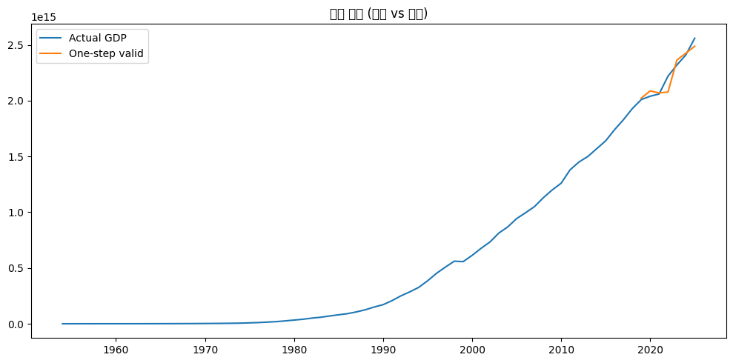
1970 | 2.82E+12 | 2820000000 | 282000000 | 28200000
1971 | 3.47E+12 | 3470000000 | 347000000 | 34700000
1972 | 4.32E+12 | 4320000000 | 432000000 | 43200000
1973 | 5.60E+12 | 5600000000 | 560000000 | 56000000
1974 | 8.03E+12 | 8030000000 | 803000000 | 80300000
1975 | 1.07E+13 | 10700000000 | 1070000000 | 107000000
1976 | 1.47E+13 | 14700000000 | 1470000000 | 147000000
1977 | 1.89E+13 | 18900000000 | 1890000000 | 189000000
1978 | 2.56E+13 | 25600000000 | 2560000000 | 256000000
1979 | 3.30E+13 | 33000000000 | 3300000000 | 330000000
1980 | 4.04E+13 | 40400000000 | 4040000000 | 404000000
1981 | 5.06E+13 | 50600000000 | 5060000000 | 506000000
1982 | 5.84E+13 | 58400000000 | 5840000000 | 584000000
1983 | 6.95E+13 | 69500000000 | 6950000000 | 695000000
1984 | 8.04E+13 | 80400000000 | 8040000000 | 804000000
1985 | 9.03E+13 | 90300000000 | 9030000000 | 903000000
1986 | 1.06E+14 | 106000000000 | 10600000000 | 1060000000
1987 | 1.25E+14 | 125000000000 | 12500000000 | 1250000000
1988 | 1.50E+14 | 150000000000 | 15000000000 | 1500000000
1989 | 1.71E+14 | 171000000000 | 17100000000 | 1710000000
1990 | 2.07E+14 | 207000000000 | 20700000000 | 2070000000
1991 | 2.50E+14 | 250000000000 | 25000000000 | 2500000000
1992 | 2.86E+14 | 286000000000 | 28600000000 | 2860000000 | 샘플 수: 72 기간: 1953-01-01 ~ 2024-01-01
1993 | 3.26E+14 | 326000000000 | 32600000000 | 3260000000 | 정상성(Augmented Dickey-Fuller) 테스트:
1994 | 3.85E+14 | 385000000000 | 38500000000 | 3850000000 | [ADF] level stat= 0.535, p= 0.9859
1995 | 4.52E+14 | 452000000000 | 45200000000 | 4520000000 | [ADF] log(level) stat=-2.513, p= 0.1124
1996 | 5.08E+14 | 508000000000 | 50800000000 | 5080000000 | [ADF] log-diff(1) stat=-3.574, p= 0.0063
1997 | 5.61E+14 | 561000000000 | 56100000000 | 5610000000 | 검증 구간 길이 h=7 | train=1953-12-31~2017-12-31 | test=2018-12-31~2024-12-31
1998 | 5.57E+14 | 557000000000 | 55700000000 | 5570000000
1999 | 6.13E+14 | 613000000000 | 61300000000 | 6130000000 | === 선택된 SARIMA 모형 === order: (2, 1, 1) | AIC: -164.77
2000 | 6.76E+14 | 676000000000 | 67600000000 | 6760000000 | 검증 성능 RMSE: 65,581,655,935,711.586 | MAPE: 2.17%
2001 | 7.33E+14 | 733000000000 | 73300000000 | 7330000000
2002 | 8.13E+14 | 813000000000 | 81300000000 | 8130000000
2003 | 8.68E+14 | 868000000000 | 86800000000 | 8680000000
2004 | 9.43E+14 | 943000000000 | 94300000000 | 9430000000
2005 | 9.95E+14 | 995000000000 | 99500000000 | 9950000000
2006 | 1.05E+15 | 1050000000000 | 105000000000 | 10500000000
2007 | 1.13E+15 | 1130000000000 | 113000000000 | 11300000000
2008 | 1.20E+15 | 1200000000000 | 120000000000 | 12000000000
2009 | 1.26E+15 | 1260000000000 | 126000000000 | 12600000000
2010 | 1.38E+15 | 1380000000000 | 138000000000 | 13800000000
2011 | 1.45E+15 | 1450000000000 | 145000000000 | 14500000000
2012 | 1.50E+15 | 1500000000000 | 150000000000 | 15000000000
2013 | 1.57E+15 | 1570000000000 | 157000000000 | 15700000000
2014 | 1.64E+15 | 1640000000000 | 164000000000 | 16400000000
2015 | 1.74E+15 | 1740000000000 | 174000000000 | 17400000000
2016 | 1.83E+15 | 1830000000000 | 183000000000 | 18300000000
2017 | 1.93E+15 | 1930000000000 | 193000000000 | 19300000000
2018 | 2.01E+15 | 2010000000000 | 201000000000 | 20100000000
2019 | 2.04E+15 | 2040000000000 | 204000000000 | 20400000000
2020 | 2.06E+15 | 2060000000000 | 206000000000 | 20600000000
2021 | 2.22E+15 | 2220000000000 | 222000000000 | 22200000000
2022 | 2.32E+15 | 2320000000000 | 232000000000 | 23200000000
2023 | 2.41E+15 | 2410000000000 | 241000000000 | 24100000000
2024 | 2.56E+15 | 2560000000000 | 256000000000 | 25600000000
2025 | 2.7020935646E+15 | 2.7020935646E+12 | 2.7020935646E+11 | 27020935646
2026 | 2.8387778982E+15 | 2.8387778982E+12 | 2.8387778982E+11 | 28387778982
2027 | 2.9677650896E+15 | 2.9677650896E+12 | 2.9677650896E+11 | 29677650896
2028 | 3.0901497758E+15 | 3.0901497758E+12 | 3.0901497758E+11 | 30901497758
2029 | 3.2050260758E+15 | 3.2050260758E+12 | 3.2050260758E+11 | 32050260758
2030 | 3.3129670966E+15 | 3.3129670966E+12 | 3.3129670966E+11 | 33129670966
2031 | 3.4137352554E+15 | 3.4137352554E+12 | 3.4137352554E+11 | 34137352554
2032 | 3.5077358193E+15 | 3.5077358193E+12 | 3.5077358193E+11 | 35077358193
2033 | 3.5950545536E+15 | 3.5950545536E+12 | 3.5950545536E+11 | 35950545536
2034 | 3.6760538669E+15 | 3.6760538669E+12 | 3.6760538669E+11 | 36760538669
2035 | 3.7509712728E+15 | 3.7509712728E+12 | 3.7509712728E+11 | 37509712728
2036 | 3.8201594033E+15 | 3.8201594033E+12 | 3.8201594033E+11 | 38201594033
2037 | 3.8839189256E+15 | 3.8839189256E+12 | 3.8839189256E+11 | 38839189256
2038 | 3.9425932839E+15 | 3.9425932839E+12 | 3.9425932839E+11 | 39425932839
2039 | 3.99649911E+15 | 3.99649911E+12 | 3.99649911E+11 | 39964991100
2040 | 4.0459628547E+15 | 4.0459628547E+12 | 4.0459628547E+11 | 40459628547
2041 | 4.0912917695E+15 | 4.0912917695E+12 | 4.0912917695E+11 | 40912917695
2042 | 4.1327878453E+15 | 4.1327878453E+12 | 4.1327878453E+11 | 41327878453
2043 | 4.1707358064E+15 | 4.1707358064E+12 | 4.1707358064E+11 | 41707358064
2044 | 4.205408475E+15 | 4.205408475E+12 | 4.205408475E+11 | 42054084750
2045 | 4.2370620053E+15 | 4.2370620053E+12 | 4.2370620053E+11 | 42370620053
2046 | 4.2659381607E+15 | 4.2659381607E+12 | 4.2659381607E+11 | 42659381607
2047 | 4.2922626896E+15 | 4.2922626896E+12 | 4.2922626896E+11 | 42922626896
2048 | 4.3162465691E+15 | 4.3162465691E+12 | 4.3162465691E+11 | 43162465691
2049 | 4.3380857663E+15 | 4.3380857663E+12 | 4.3380857663E+11 | 43380857663
2050 | 4.3579621681E+15 | 4357962168108 | 4.3579621681E+11 | 43579621681
2051 | 4.3760439509E+15 | 4.3760439509E+12 | 4.3760439509E+11 | 43760439509
2052 | 4.392486419E+15 | 4.392486419E+12 | 4.392486419E+11 | 43924864190
2053 | 4.4074326233E+15 | 4.4074326233E+12 | 4.4074326233E+11 | 44074326233
2054 | 4.4210141573E+15 | 4.4210141573E+12 | 4.4210141573E+11 | 44210141573
2055 | 4.4333518539E+15 | 4.4333518539E+12 | 4.4333518539E+11 | 44333518539
2056 | 4.4445565344E+15 | 4.4445565344E+12 | 4.4445565344E+11 | 44445565344
2057 | 4.4547296998E+15 | 4.4547296998E+12 | 4.4547296998E+11 | 44547296998
2058 | 4.4639642203E+15 | 4.4639642203E+12 | 4.4639642203E+11 | 44639642203
2059 | 4.4723449801E+15 | 4.4723449801E+12 | 4.4723449801E+11 | 44723449801
2060 | 4.4799494983E+15 | 4.4799494983E+12 | 4.4799494983E+11 | 44799494983
2061 | 4.4868485094E+15 | 4.4868485094E+12 | 4.4868485094E+11 | 44868485094
2062 | 4.4931065121E+15 | 4.4931065121E+12 | 4.4931065121E+11 | 44931065121
2063 | 4.4987822799E+15 | 4.4987822799E+12 | 4.4987822799E+11 | 44987822799
2064 | 4.503929339E+15 | 4.503929339E+12 | 4.503929339E+11 | 45039293390
2065 | 4.5085964103E+15 | 4.5085964103E+12 | 4.5085964103E+11 | 45085964103

GDP 예상 2
ARIMA + 솔로우 기반 장기 모형을 사용한 장기 GDP 추정 |  |  |  | 예측치 사용하면 됨
년도 | 예측치 | Scenario_Low | Scenario_High
2025 | 2.7109087866E+15 | 3.3735173808E+15 | 3.0084196421E+15 | 단기(2025–2030): |  | 왜 2030 이후 성장률이 낮아졌는가?
2026 | 2.8736827114E+15 | 3.4217826251E+15 | 3.1227327441E+15
2027 | 3.0444879631E+15 | 3.4685392674E+15 | 3.2389955695E+15 | ARIMA 자동탐색으로 최근 추세를 외삽. |  | 2025–2030 구간은 ARIMA가 과거 “명목” 흐름(물가+실질 포함된 추세)을 추종.
2028 | 3.2228157805E+15 | 3.5138745478E+15 | 3.3573205014E+15
2029 | 3.4082837104E+15 | 3.5578688136E+15 | 3.4778178193E+15 | 범위: p,q∈{0,1,2}, d는 ADF 단위근 검정으로 제안(정상성 미통과 시 1차 혹은 2차 차분). |  | 2031–2065 구간은 TFP·노동·자본축적으로 움직이는 “실질에 가까운” 성장 엔진을 사용(물가를 별도로 얹지 않음).
2030 | 3.6005962664E+15 | 3.6005962664E+15 | 3.6005962664E+15
2031 | 3.684958489E+15 | 3.6421256061E+15 | 3.7257635376E+15 | 로그 변환 후 적합(성공 시 역변환), 실패 시 로그-선형 추세로 폴백. |  | 즉, 인플레이션 가정이 없으므로 장기 구간의 연평균 증가율이 상대적으로 낮게 보임. (특히g_L<0 가정의 인구 둔화 영향도 반영)
2032 | 3.7694662582E+15 | 3.6825205891E+15 | 3.8534267024E+15
2033 | 3.8541749935E+15 | 3.7218405139E+15 | 3.9836925746E+15 | 장기(2031–2065): |  | 원 데이터가 명목 GDP(원화 기준)로 보이므로, ‘명목 전망’을 원하면 2031년 이후 경로에 물가(예: GDP 디플레이터 또는 CPI) 시나리오를 추가로 얹을 필요가 있다. 반대로 ‘실질 전망’을 원하시면 1953–2024 구간을 실질로 디플레이트한 뒤 재적합하는 게 정석.
2034 | 3.9391372112E+15 | 3.7601406465E+15 | 4.1166680395E+15
2035 | 4.0244028496E+15 | 3.797472593E+15 | 4.252460344E+15 | 솔로우 성장모형(연산형, 노동증가·TFP·자본축적 반영). |  | 4) 불확실성과 민감도
2036 | 4.1100195526E+15 | 3.8338846289E+15 | 4.3911773578E+15
2037 | 4.196032918E+15 | 3.8694219898E+15 | 4.5329278094E+15 | 파라미터(기본): α=0.33 δ=0.05 초기 K/Y=3. |  | TFP 성장률(g_A​)과 저축·투자율(s), 인구/노동(g_L​) 가정에 따라 2065년 레벨 차이가 크게 벌어짐(Low~High의 2065 괴리 참고).
2038 | 4.2824867153E+15 | 3.9041271302E+15 | 4.6778215021E+15
2039 | 4.3694230786E+15 | 3.9380399534E+15 | 4.8259695114E+15 | 시나리오: |  | 또한 기준 연도(2030)가 다르면이후 레벨과 성장 프로파일이 달라짐
2040 | 4.4568826766E+15 | 3.9711980175E+15 | 4.97748437E+15
2041 | 4.5449048644E+15 | 4.0036367195E+15 | 5.1324802388E+15 | Low: s=0.27, g_A=0.6%, g_L=−0.6% |  | 자본감가(δ), 초기 K/Y도 장기 경로에 영향
2042 | 4.6335278184E+15 | 4.0353894612E+15 | 5.2910730692E+15
2043 | 4.7227886576E+15 | 4.066487799E+15 | 5.4533807563E+15 | Base: s=0.31, gA=1.2%, gL=−0.3%
2044 | 4.8127235516E+15 | 4.0969615782E+15 | 5.6195232853E+15
2045 | 4.903367819E+15 | 4.1268390558E+15 | 5.7896228724E+15 | High: s=0.34, gA=1.8%, gL=0.0%
2046 | 4.9947560153E+15 | 4.1561470116E+15 | 5.9638041006E+15
2047 | 5.0869220133E+15 | 4.184910849E+15 | 6.142194052E+15
2048 | 5.1798990754E+15 | 4.2131546874E+15 | 6.3249224369E+15
2049 | 5.2737199203E+15 | 4.2409014466E+15 | 6.5121217205E+15 | (결합): | 2030년 ARIMA 예측값을 ‘기준치’로 하여 성장모형 경로를 같은 값으로 스케일 → 2031년부터 자연스럽게 이어지도록 연결.
2050 | 5.3684167833E+15 | 4.2681729234E+15 | 6.7039272482E+15
2051 | 5.4640214719E+15 | 4.2949898633E+15 | 6.9004773693E+15 |  | 결과 열: Baseline_Final = (2025–2030 ARIMA) + (2031–2065 Base 시나리오).
2052 | 5.5605654167E+15 | 4.3213720246E+15 | 7.1019135602E+15
2053 | 5.6580797185E+15 | 4.3473382392E+15 | 7.3083805471E+15 | Low / Base / High 시나리오는 장기 성장 경로의 불확실성을 반영하기 위해 설정한 “가정치의 범위
2054 | 5.7565951912E+15 | 4.3729064673E+15 | 7.5200264288E+15
2055 | 5.8561424028E+15 | 4.3980938488E+15 | 7.7370028001E+15 | GDP를 40년 뒤(2065년)까지 예측할 때는 다음 항목을 고려
물가 상승 반영 X
2056 | 5.9567517118E+15 | 4.4229167502E+15 | 7.9594648754E+15 | 저축·투자율(자본 축적),
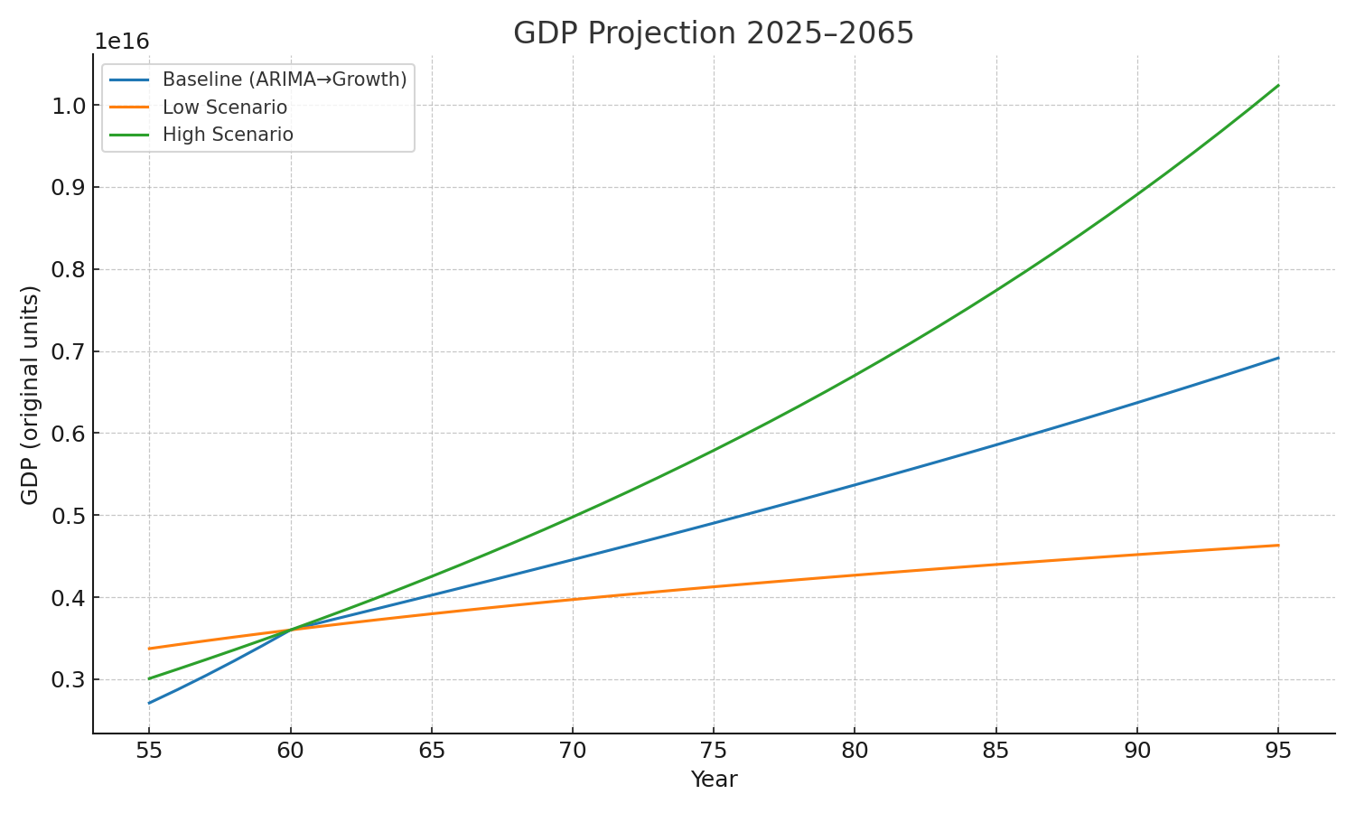
2057 | 6.0584533022E+15 | 4.4473908089E+15 | 8.1875716138E+15 | 총요소생산성(TFP) 성장률,
2058 | 6.1612772159E+15 | 4.4715309733E+15 | 8.4214858452E+15 | 노동력 증가율(인구 전망)
2059 | 6.2652533831E+15 | 4.4953515412E+15 | 8.6613743977E+15
2060 | 6.3704116501E+15 | 4.5188661942E+15 | 8.907408227E+15 | Low (저성장 시나리오)
2061 | 6.4767818065E+15 | 4.5420880311E+15 | 9.1597625475E+15 | 저축률 낮음 (투자 적음 → 자본 축적 둔화)
2062 | 6.58439361E+15 | 4.5650295981E+15 | 9.4186169656E+15 | TFP 성장률 낮음 (기술혁신, 생산성 둔화)
2063 | 6.69327681E+15 | 4.5877029175E+15 | 9.6841556152E+15 | 노동력 증가율도 낮거나 마이너스 (인구 감소)
2064 | 6.8034611705E+15 | 4.6101195143E+15 | 9.9565672957E+15 | → ⇒ 경제성장률이 낮게 유지됨
2065 | 6.9149764906E+15 | 4.6322904413E+15 | 1.02E+16 | → 2065년 GDP: 약 4,600조 원

`+ 물가 상승률 반영 |  |  |  | Base (기준 시나리오)
year | Nominal_1.5% | Nominal_2.0% | Nominal_3.0% | 현재 추세가 유지된다고 가정
2025 | 2.9507283909E+15 | 2.8791121864E+15 | 2.742037078E+15 | 중간 수준의 저축률·TFP 성장률·노동력 감소율 반영
2026 | 3.07469559E+15 | 3.0148492895E+15 | 2.8994618252E+15 | → 2065년 GDP: 약 6,900조 원
2027 | 3.2015356361E+15 | 3.1546846437E+15 | 3.0636898159E+15
2028 | 3.331378779E+15 | 3.2987982532E+15 | 3.2350548615E+15 | High (고성장 시나리오)
2029 | 3.4643553028E+15 | 3.4473731689E+15 | 3.4139035265E+15 | 저축률 높음 (투자 활발)
2030 | 3.600596E+15 | 3.600596E+15 | 3.600596E+15 | TFP 성장률 높음 (혁신 빠름)
2031 | 3.7402325896E+15 | 3.7586573807E+15 | 3.7955069629E+15 | 노동력 유지 혹은 소폭 증가 (예: 이민, 출산율 반등)
2032 | 3.8833980885E+15 | 3.9217524049E+15 | 3.9990264574E+15 | → ⇒ 경제성장률이 높게 유지됨
2033 | 4.030227146E+15 | 4.0900810339E+15 | 4.2115607665E+15 | → 2065년 GDP: 약 10,200조 원
2034 | 4.1808563476E+15 | 4.2638484846E+15 | 4.433533307E+15
물가 상승률 반영 예측 GDP
2035 | 4.3354244943E+15 | 4.4432656018E+15 | 4.6653855429E+15 | Nominal 1.5%: 물가상승률 1.5%
2036 | 4.494072862E+15 | 4.6285492201E+15 | 4.9075779225E+15 | Nominal 2.0%%: 물가상승률 2.0%
2037 | 4.6569454438E+15 | 4.8199225172E+15 | 5.1605908424E+15 | Nominal 3.0%: 물가상승률 3.0%
2038 | 4.8241891801E+15 | 5.0176153628E+15 | 5.4249256435E+15
2039 | 4.9959541767E+15 | 5.221864664E+15 | 5.70110564E+15
2040 | 5.1723939159E+15 | 5.4329147114E+15 | 5.9896771868E+15
2041 | 5.3536654595E+15 | 5.6510175244E+15 | 6.2912107871E+15 | 1) 솔로우 성장모형 타당성 (2010–2024)
2042 | 5.5399296478E+15 | 5.8764332009E+15 | 6.6063022429E+15
2043 | 5.731351294E+15 | 6.1094302697E+15 | 6.9355738521E+15 | 실제 연평균 성장률 (2010→2024): 약 4.51%/년
2044 | 5.9280993764E+15 | 6.350286049E+15 | 7.2796756542E+15
2045 | 6.1303472284E+15 | 6.5992870105E+15 | 7.6392867284E+15 | 솔로우 모형(Base 가정) 성장률 (2010→2024): 약 2.30%/년
2046 | 6.3382727286E+15 | 6.856729151E+15 | 8.0151165466E+15
2047 | 6.5520584899E+15 | 7.1229183722E+15 | 8.4079063832E+15
2048 | 6.7718920498E+15 | 7.3981708699E+15 | 8.8184307874E+15 | 2) ARIMA 모형 평가지표
2049 | 6.9979660614E+15 | 7.6828135323E+15 | 9.2474991183E+15 | MAE (평균절대오차): 약 161조 원
2050 | 7.2304784869E+15 | 7.9771843495E+15 | 9.6959571474E+15
2051 | 7.4696327928E+15 | 8.2816328346E+15 | 1.02E+16 | RMSE (평균제곱근오차): 약 189조 원
2052 | 7.715638148E+15 | 8.5965204563E+15 | 1.07E+16
2053 | 7.9687096249E+15 | 8.9222210847E+15 | 1.12E+16 | MAPE (평균절대백분율오차): 약 6.7%
2054 | 8.2290684042E+15 | 9.2591214507E+15 | 1.17E+16
2055 | 8.4969419837E+15 | 9.6076216197E+15 | 1.23E+16
2056 | 8.7725643911E+15 | 9.9681354797E+15 | 1.28E+16
2057 | 9.056176401E+15 | 1.03E+16 | 1.35E+16
2058 | 9.3480257581E+15 | 1.07E+16 | 1.41E+16
2059 | 9.6483674039E+15 | 1.11E+16 | 1.48E+16
2060 | 9.95746371E+15 | 1.15E+16 | 1.55E+16
2061 | 1.03E+16 | 1.20E+16 | 1.62E+16
2062 | 1.06E+16 | 1.24E+16 | 1.70E+16
2063 | 1.09E+16 | 1.29E+16 | 1.78E+16
2064 | 1.13E+16 | 1.33E+16 | 1.86E+16
2065 | 1.16E+16 | 1.38E+16 | 1.95E+16

GDP 2-1
최적 ARIMA 모형 반영 버전
order | AIC | MAE | RMSE | MAPE(%) |  | 차수 (p,d,q) | AIC | MAE (원) | RMSE (원) | MAPE (%)
(2, 1, 1) | -170.907 | 194601241338220 | 231177887863407 |  |  | (2,1,1) | –170.9 | 194조 | 231조 | NaN
(2, 1, 2) | -170.796 | 3.2388509172E+13 | 38711504684168 |  |  | (2,1,2) | –170.8 | 32조 | 39조 | NaN
(1, 1, 2) | -169.003 | 199074641553717 | 236198474812103 |  |  | (1,1,2) | –169.0 | 199조 | 236조 | NaN
(2, 1, 0) | -167.404 | 173283036261239 | 204338822066079 |  |  | (2,1,0) | –167.4 | 173조 | 204조 | NaN
(1, 1, 1) | -166.577 | 160694214196679 | 188944754364889 |  |  | (1,1,1) | –166.6 | 161조 | 189조 | NaN
(1, 1, 0) | -152.538 | 195696611211458 | 232593502843369
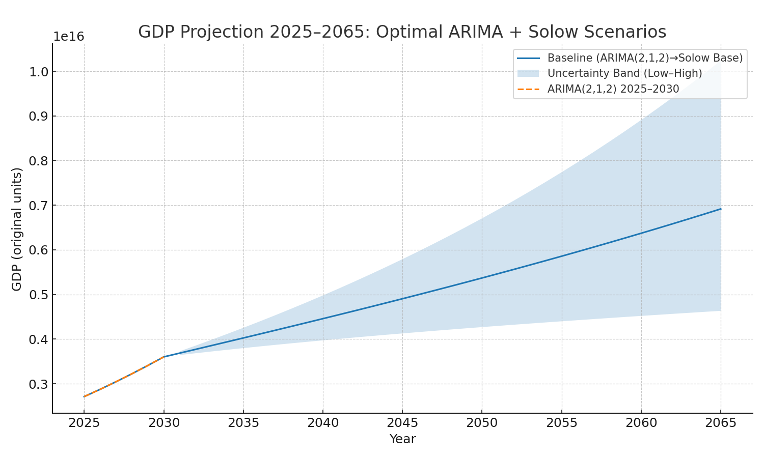
(0, 1, 2) | -117.085 | 269008640875222 | 318484663588305
(0, 1, 1) | -90.27 | 260351220683321 | 310074918378900
(0, 1, 0) | -29.306 | 273346839999996 | 321064155324710

AIC 최소값: ARIMA(2,1,1)

MAE/RMSE 최소값: ARIMA(2,1,2) (예측 정확도 가장 높음)

MAPE 값이 NaN으로 표시된 건, 값이 너무 큰 정수(조 단위 GDP)라 내부 계산에서 overflow가 발생했기 때문
→ 사실상 MAE·RMSE를 보면 **(2,1,2)**가 최적. (오차 약 30~40조 원 수준, GDP 대비 약 1.5% 내외)

year | ARIMA_2025_2030 | Scenario_Low | Scenario_기준 | Scenario_High | Baseline_Final
2025 | 2.7109330479E+15 | 3.3737706941E+15 | 3.1790114207E+15 | 3.0086455407E+15 | 2.7109330479E+15
2026 | 2.8737414376E+15 | 3.4220395626E+15 | 3.2636151124E+15 | 3.1229672263E+15 | 2.8737414376E+15
2027 | 3.0445894658E+15 | 3.4687997158E+15 | 3.3480282096E+15 | 3.2392387817E+15 | 3.0445894658E+15
2028 | 3.2229672154E+15 | 3.5141384004E+15 | 3.4323276665E+15 | 3.3575725985E+15 | 3.2229672154E+15
2029 | 3.4084915553E+15 | 3.5581359696E+15 | 3.5165849287E+15 | 3.4780789644E+15 | 3.4084915553E+15
2030 | 3.6008666308E+15 | 3.6008666308E+15 | 3.6008666308E+15 | 3.6008666308E+15 | 3.6008666308E+15
2031 |  | 3.6423990889E+15 | 3.685235188E+15 | 3.7260433007E+15 | 3.685235188E+15
2032 |  | 3.682797105E+15 | 3.7697493028E+15 | 3.8537160515E+15 | 3.7697493028E+15
2033 |  | 3.7221199824E+15 | 3.8544643988E+15 | 3.9839917052E+15 | 3.8544643988E+15
2034 |  | 3.7604229909E+15 | 3.9394329962E+15 | 4.1169771551E+15 | 3.9394329962E+15
2035 |  | 3.7977577406E+15 | 4.0247050371E+15 | 4.252779656E+15 | 4.0247050371E+15
2036 |  | 3.8341725106E+15 | 4.110328169E+15 | 4.3915070859E+15 | 4.110328169E+15
2037 |  | 3.86971254E+15 | 4.1963479929E+15 | 4.5332681815E+15 | 4.1963479929E+15
2038 |  | 3.9044202863E+15 | 4.282808282E+15 | 4.678172754E+15 | 4.282808282E+15
2039 |  | 3.938335656E+15 | 4.3697511732E+15 | 4.8263318876E+15 | 4.3697511732E+15
2040 |  | 3.9714962099E+15 | 4.4572173385E+15 | 4.9778581232E+15 | 4.4572173385E+15
2041 |  | 4.0039373477E+15 | 4.5452461358E+15 | 5.1328656305E+15 | 4.5452461358E+15
2042 |  | 4.0356924737E+15 | 4.6338757444E+15 | 5.2914703694E+15 | 4.6338757444E+15
2043 |  | 4.0667931466E+15 | 4.723143286E+15 | 5.453790244E+15 | 4.723143286E+15
2044 |  | 4.097269214E+15 | 4.8130849332E+15 | 5.6199452484E+15 | 4.8130849332E+15
2045 |  | 4.1271489351E+15 | 4.9037360069E+15 | 5.7900576081E+15 | 4.9037360069E+15
2046 |  | 4.1564590916E+15 | 4.9951310655E+15 | 5.9642519154E+15 | 4.9951310655E+15
2047 |  | 4.1852250888E+15 | 5.0873039841E+15 | 6.1426552619E+15 | 5.0873039841E+15
2048 |  | 4.2134710481E+15 | 5.1802880277E+15 | 6.3253973676E+15 | 5.1802880277E+15
2049 |  | 4.2412198907E+15 | 5.2741159175E+15 | 6.5126107078E+15 | 5.2741159175E+15
2050 |  | 4.2684934153E+15 | 5.3688198912E+15 | 6.7044306379E+15 | 5.3688198912E+15
2051 |  | 4.2953123688E+15 | 5.4644317586E+15 | 6.9009955177E+15 | 5.4644317586E+15
2052 |  | 4.3216965112E+15 | 5.5609829528E+15 | 7.1024468342E+15 | 5.5609829528E+15
2053 |  | 4.3476646755E+15 | 5.6585045768E+15 | 7.3089293245E+15 | 5.6585045768E+15
2054 |  | 4.3732348235E+15 | 5.757027447E+15 | 7.5205910984E+15 | 5.757027447E+15
2055 |  | 4.3984240963E+15 | 5.8565821334E+15 | 7.7375837622E+15 | 5.8565821334E+15
2056 |  | 4.4232488616E+15 | 5.957198997E+15 | 7.9600625419E+15 | 5.957198997E+15
2057 |  | 4.447724758E+15 | 6.058908224E+15 | 8.1881864086E+15 | 6.058908224E+15
2058 |  | 4.4718667351E+15 | 6.1617398587E+15 | 8.4221182043E+15 | 6.1617398587E+15
2059 |  | 4.4956890916E+15 | 6.2657238334E+15 | 8.6620247697E+15 | 6.2657238334E+15
2060 |  | 4.5192055103E+15 | 6.3708899966E+15 | 8.9080770734E+15 | 6.3708899966E+15
2061 |  | 4.5424290909E+15 | 6.4772681402E+15 | 9.1604503429E+15 | 6.4772681402E+15
2062 |  | 4.5653723806E+15 | 6.5848880241E+15 | 9.4193241981E+15 | 6.5848880241E+15
2063 |  | 4.5880474025E+15 | 6.6937794E+15 | 9.6848827866E+15 | 6.6937794E+15
2064 |  | 4.6104656825E+15 | 6.8039720341E+15 | 9.9573149222E+15 | 6.8039720341E+15
2065 |  | 4.6326382743E+15 | 6.9154957277E+15 | 1.02E+16 | 6.9154957277E+15

